驻外缺勤情况
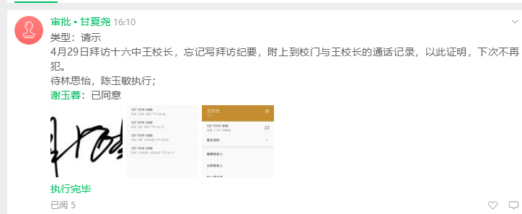
李鑫 | 2019-04-28 | 2019-04-29

李智龙 | 2019-04-02 | 2019-04-24 | 2019-04-25 | 2019-04-26 | 2019-04-28 | 2019-04-29

阳鹏 | 2019-04-28 | 说是从重庆展会回长沙，但李紫云给的名单，没有其名字

范万成 | 2019-04-24

代洪波 | 2019-04-15 | 2019-04-19 | 因往返四川，在路上，故没有打卡

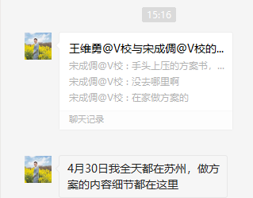
王维勇 | 2019-04-30

甘夏尧 | 2019-04-29

